MES 1 PISCINE
 |  | FICHE DE MISE EN SITUATION |  |  |  | Création
 |  |  |  |  |  | May-25
 |  | FMPA RCH |  |  |  | màj

Thème : | MSP 1 - PISCINE DE COURNON - FMPA RCH Mélange de produits chimiques dans les locaux techniques d'une piscine

Avant de commencer : Zone de stationnement sur site identifié (parking au nord de la piscine, entre les ombrières et la rue de l'Astragale)

Alerte du CODIS pour une odeur irritante à la piscine de Cournon, suite à une erreur de manipulation conduisant à un mélange de produits chimiques dans les locaux techniques au rez-de-chaussée bas.
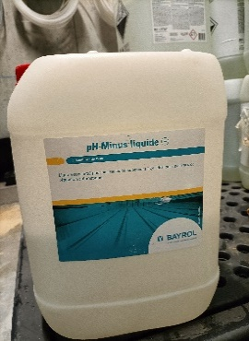 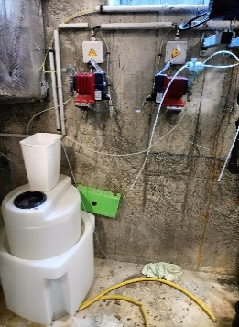 Cadre de la situation :

Problématiques de la situation : Odeur irritante dans l'ensemble du site (locaux techniques et locaux accessibles au public) par les gaines de ventilation. Mélange entre les deux produits toujours en cours (erreur de pompage entre le chloriliquide et le pH-Minus liquide) Une victime à prendre en charge (agent d'entretien qui a inhalé des vapeurs toxiques) Cheminement compliqué dans les locaux techniques pour accéder aux produits mélangés

Moyens Logistique
Humains |  |  |  | Matériels
1 requérant (agent d'entretien en charge de la manipulation) 1 formateur |  |  |  | Simuler le mélange en mettant un bidon de Chloroliquide et un bidon de pH-Minus à proximité avec une pompe (de type Lutz) et un tuyau Tenues AGAA + matériels de détention, de récupération FDS présentes dans le bureau à l'entrée de la piscine

Compétences visées
Equipier Intervention |  |  | Chef d'équipe intervention |  | CU RCH
Identifier et analyser les risques Sécuriser la zone d’intervention (périmètre de sécurité) EPI adapté Relevés de mesure Rendre compte |  |  | Identifier et analyser les risques Sécuriser la zone d’intervention (périmètre de sécurité) EPI adapté Relevés de mesure Rendre compte |  | Identifier et Analyser la ZI Valider le zonage opérationnel Sécuriser la ZI Diriger et contrôler l'exécution des Idées de manœuvre

Performances attendues:
• Analyse des risques - Prise d'information sur les produits concernés • Réaction immédiates - Recherche produits - Choix de la tenue et des EPI adaptés à la situation • Zonage à priori puis zonage réfléchi Analyse systémique : Source/Flux/Cibles IM: Supprimer - Limiter - Protéger • Supprimer la source : détecter l'origine - voir si action possible sur la source • Limiter le flux : Ventilation des locaux - • Protéger les intervenants: tenues, protection respiratoire - périmètre et zone d'exclusion Pose du SAS et anticipation déconta matériel et personnel

RETOUR RÉFLEXIF
À l'appréciation de l'encadrement en fonction des constatations. Utiliser la Fiche d'évaluation MSP

MES 1 PISCINE (2)
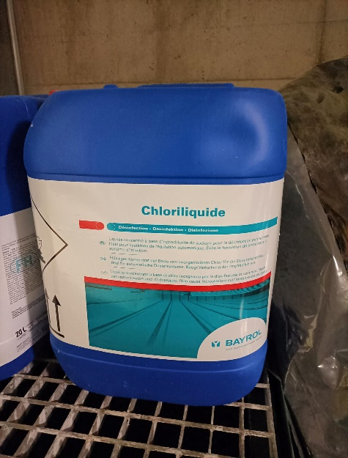
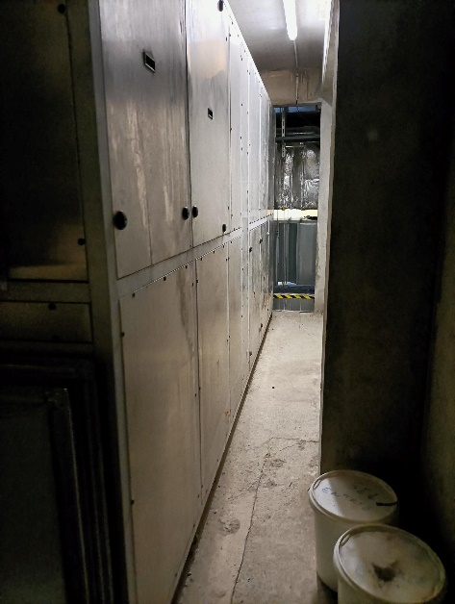
 | FICHE DE MISE EN SITUATION |  | Création
 |  |  | May-25
 | FMPA RCH - MSP 1 |  | màj

Équipier et Chef d'équipe intervention RCH

COMPETENCES VISÉES |  | SAVOIR ASSOCIÉS

Activité : Sécuriser la zone d'intervention 1-Analyser l'environnement opérationnel 2-Identifier les risques 3-Mettre en place les zonages opérationnels |  | 1/ - Observer l'environnement opérationnel - Analyser la situation opérationnelle - Prendre en compte les informations 2/ - Détecter les sources de danger et les risques - Rechercher les caractéristiques des produits 3/ - Sécuriser la zone d'intervention - mettre en place un zonage à priori - Définir la zone d'exclusion - Informer, rendre compte
Activité : 1-Mettre en place et gérer le SAS 2- Utiliser les EPI et matériel adapté à la situation et aux risques |  | 1/ - Utiliser les capacités des équipements de la VIRT - Prendre les matériels adaptés à la mission 2/ - Utiliser les EPI et la tenue de protection adapté - Règle Habillage et déshabillage - Mesure de décontamination - Rendre compte de l'efficacité de la mission

Activité : 1- Limiter ou suprimer la source de danger 2- Limiter les Flux 3- Protéger les intervenants et les cibles |  | 1/ - Utiliser les capacités des équipements de la CIRT 2/ - Utiliser les matériels de colmatage d'obturation ou de récupération 3/ -Définir le zonage opérationnelle (Zonage réfléchi) - Rendre compte de l'efficacité de la mission - Protection de l'environnement - Récupération ou élimination des produits

MES 2 PISCINE
 |  | FICHE DE MISE EN SITUATION |  |  |  | Création
 |  |  |  |  |  | May-25
 |  | FMPA RCH |  |  |  | màj

Thème : | MSP 2 - PISCINE DE COURNON - FMPA RCH Fuite de chlore gazeux sur un flexible en sortie de bouteille dans le local chlore, directement accessible depuis l'extérieur.

Avant de commencer: Zone de stationnement sur site identifié (parking au nord de la piscine, entre les ombrières et le rue de l'Astragale)

Lors de la manipulation des bouteilles de chlore et de leur raccordement au système d'alimentation, un flexible plastique présent en sortie de bouteille s'est partiellement sectionné.
Flexible partiellement sectionné
(à identifier avec un feutre)
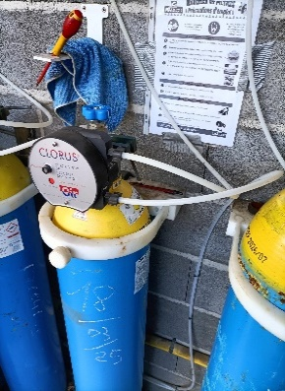 Cadre de la situation :

Problématiques de la situation : Fuite sur le flexible Odeur de chlore à proximité du local Une victime à prendre en charge (agent d'entretien qui a inhalé des vapeurs toxiques) A la fin de la MSP, les sapeurs-pompiers installeront la cloche de sécurité sur une bouteille de chlore vide (utiliser également la cloche présente dans les locaux de la piscine)

Moyens Logistique
Humains |  |  |  | Matériels
1 requérant (agent d'entretien) 1 formateur |  |  |  | 1 bouteille de chlore alimentant le dispositif mais pouvant être fermée par les sapeurs-pompiers + 1 feutre 1 bouteille de chlore vide et non branchée au dispositif pour mise en place de la cloche (mallette cloche de sécurité)

Compétences visées
Equipier Intervention |  |  | Chef d'équipe intervention |  | CU RCH
Identifier et analyser les risques Sécuriser la zone d’intervention (périmètre de sécurité) EPI adapté Relevés de mesure Rendre compte |  |  | Identifier et analyser les risques Sécuriser la zone d’intervention (périmètre de sécurité) EPI adapté Relevés de mesure Rendre compte |  | Identifier et Analyser la ZI Valider le zonage opérationnel Sécuriser la ZI Diriger et contrôler l'exécution des Idées de manœuvre

Performances attendues:
• Analyse des risques - Prise d'information sur les produits concernés • Réaction immédiates - Recherche produit - Choix de la tenue et des EPI Adapté à la situation • Zonage à priori puis zonage réfléchi Analyse systémique : Source/Flux/Cibles IM: Supprimer - Limiter - Protéger • Supprimer la source : détecter l'origine - voir si action possible sur la source/fuite (fermeture bouteille, colmatage...) • Limiter le flux : Rideau d'eau • Protéger les intervenants: Tenue Type 3 - périmètre et zone d'exclusion Pose du SAS et anticipation déconta matériel et personnel

RETOUR RÉFLEXIF
À l'appréciation de l'encadrement en fonction des constatations. Utiliser la Fiche d'évaluation MSP

MES 2 PISCINE (2)
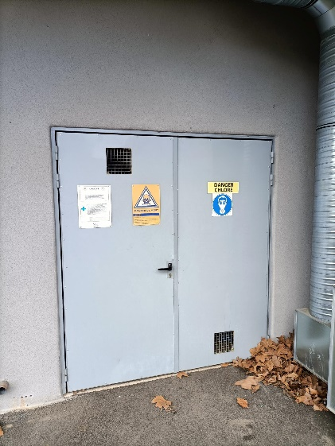
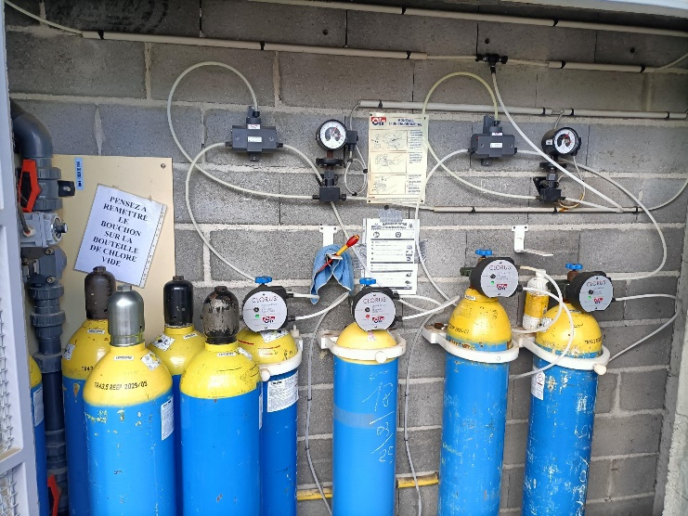
 | FICHE DE MISE EN SITUATION |  | Création
 |  |  | May-25
 | FMPA RCH - MSP 2 |  | màj

Équipier et Chef d'équipe intervention RCH

COMPETENCES VISÉES |  | SAVOIR ASSOCIÉS

Activité : Sécuriser la zone d'intervention 1-Analyser l'environnement opérationnel 2-Identifier les risques 3-Mettre en place les zonages opérationnels |  | 1/ - Observer l'environnement opérationnel - Analyser la situation opérationnelle - Prendre en compte les informations 2/ - Détecter les sources de danger et les risques - Rechercher les caractéristiques des produits 3/ - Sécuriser la zone d'intervention - mettre en place un zonage à priori - Définir la zone d'exclusion - Informer, rendre compte
Activité : 1-Mettre en place et gérer le SAS 2- Utiliser les EPI et matériel adapté à la situation et aux risques |  | 1/ - Utiliser les capacités des équipements de la VIRT - Prendre les matériels adaptés à la mission 2/ - Utiliser les EPI et la tenue de protection adapté - Règle Habillage et déshabillage - Mesure de décontamination - Rendre compte de l'efficacité de la mission

Activité : 1- Limiter ou suprimer la source de danger 2- Limiter les Flux 3- Protéger les intervenants et les cibles |  | 1/ - Utiliser les capacités des équipements de la CIRT 2/ - Utiliser les matériels de colmatage d'obturation ou de récupération 3/ -Définir le zonage opérationnelle (Zonage réfléchi) - Rendre compte de l'efficacité de la mission - Protection de l'environnement - Récupération ou élimination des produits

